seg_flag
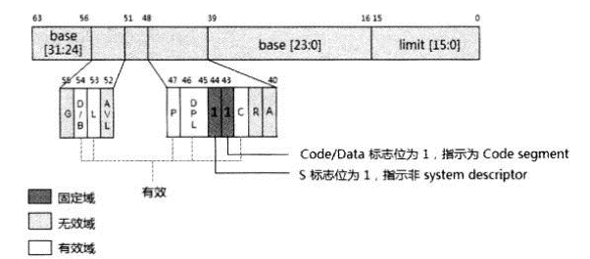
代码段/数据段 描述符的bit格式定义， 实现在seg_reg[UOP_SEG_FLAGS]中
field | width | position | description
Type(不同的segment，位定义不同)，这里描述的是code segment | 4 | 0
A | 1 | 0 | Access标志，表明某个descriptor是否被加载到段寄存器中过, 1: accessed; 0: not accessed
R/W | 1 | 1 | 对于代码段 可读标志， 1: 可读； 0: 不可读 对于数据段 可写标志， 1: 可写； 0: 不可写
C/ED | 1 | 2 | 对于代码段 conforming类型, 一致性代码段和非一致性代码段 一致性代码段：低优先级代码可以直接调用同级或高优先级代码，CPL不变，而高优先级代码不能调用低优先级代码 非一致性代码：只能进行同级调用；低优先级调用高优先级代码必须通过gate descriptor进行调用 对于数据段 段扩展方向，1: 向下扩展， 0：向上扩展
E | 1 | 3 | Execution标志， code段需要设置为1，表明可执行、不可写
S | 1 | 4 | 描述符标志, 1: code/data； 0: system 系统类描述符： 系统段描述符：LDT Descriptor / TSS Descriptor 门描述符： Call-gate / Interrupt-gate / Trap-gate / Task-gate descriptor 非系统类描述符： 代码段 / 数据段 Long mode(包含compatibility mode)，gates descriptor都是16字节，代码段/数据段依然是8字节，LDT/TSS是(16字节/64bit mode; 8字节/compatibility mode)
DPL | 2 | 5 | 描述符权限级别(0~3)，与CPL和RPL配合使用
P | 1 | 7 | Present标志，1: 在内存中；0: 不在内存中
AVL | 1 | 12 | 待用
L | 1 | 13 | Long mode标志，1: 64bit mode; 0: compatibility mode
D | 1 | 14 | D/B标志 可执行代码段， 默认操作数大小 D标志 1: 32位操作数；0: 16位操作数 堆栈段， 默认push/pop的stack pointer的操作大小 B标志 1: 32位； 0: 16位 向下扩展的数据段 B标志 1: 最大扩展到4G；0: 最大64KB
G | 1 | 15 | 段限粒度， 1: 4KB; 0: 1Byte

protected mode code/data descriptor
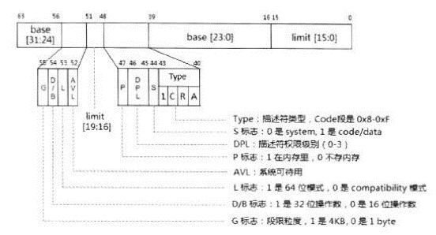

long mode code/data descriptor

